Sheet1
芸術村フェスタ出展申込書
下記の黄色の網掛け部分に記入の上、FAX、メール、郵送にてお知らせください。
 | check
参加内容 |  | 1 | 活動発表を希望 |  |  | ☑
該当の箇所に✓を入れてください。複数の✓も可。 企画する内容について簡単に記載してください。 |  |  | 内容
 |  | 2 | ブース出展を希望
 |  |  | 内容
 |  | 3 | 作品展示を希望
 |  |  | 内容
ふりがな
申込団体名
ふりがな
代表者氏名
ふりがな |  |  |  | 住所 | 〒
担当者氏名
電話番号 |  |  |  | FAX
メールアドレス
URL等のアドレス

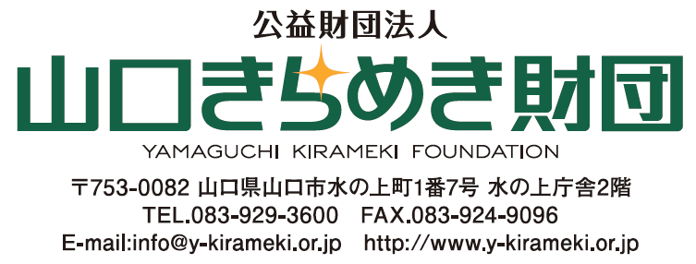
送り先

